Sheet1
TEMPAT CIK

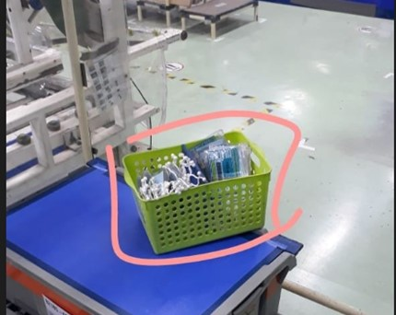

TEMPATNYA SEPERTI INI TETAPI UKURAN YANG DIREQUEST ADALAH P= 16 CM L=14CM T=12CM

